概要
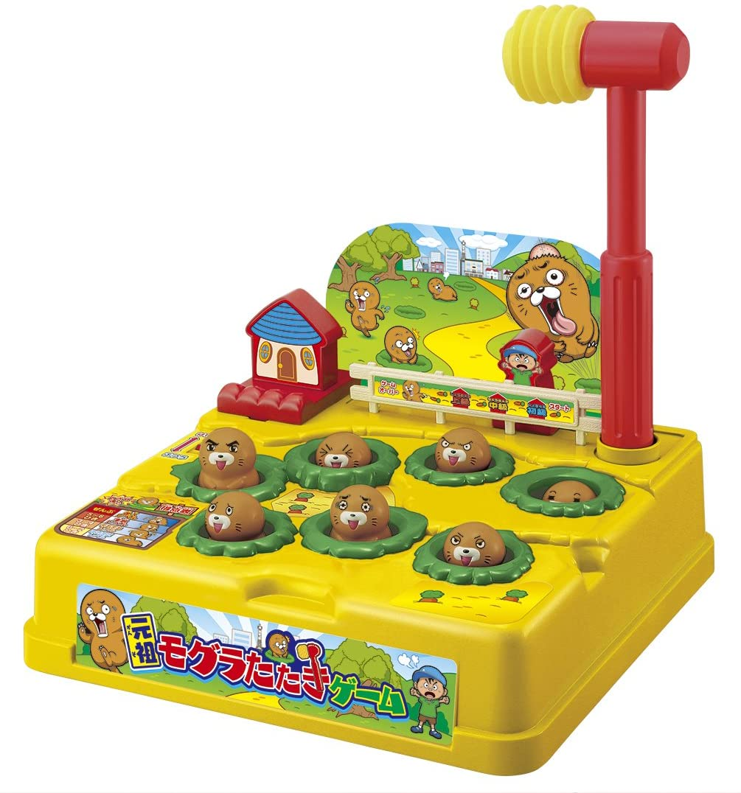
モグラ叩きゲーム 仕様書
〇一般的なモグラ叩きゲームの概要
 |  |  |  |  |  |  |  | 「制限時間内に、複数ある穴からランダムに出てくるモグラを、
 |  |  |  |  |  |  |  | 穴に入る前にハンマーで叩き、何匹モグラを撃退したかを競うゲーム」

 |  |  |  |  |  |  |  | ・子供用のおもちゃとして販売されていたり、ゲームコーナーなどに設置されている。
 |  |  |  |  |  |  |  | ・家庭用のおもちゃは、モグラを叩いて飛び出させ撃退する。
 |  |  |  |  |  |  |  |  | ゲームコーナーにあるゲームは、モグラを叩くと穴へ潜り再度穴から出てくるため、何度も撃退することができる。
 |  |  |  |  |  |  |  |  | 撃退数をカウントし、ゲームの最後に表示させることで、プレイヤー同士で撃退数を競わせる。

 |  | 「元祖モグラたたきゲーム」, バンダイ

〇作成するモグラ叩きゲームの概要
 | イメージ図
 |  |  |  |  |  |  |  |  |  |  |  | ・効果音再生用
 |  | ・表示用LCD(実機はモノクロ) |  |  |  |  |  |  |  |  |  |  | 圧電スピーカー

 |  |  | スコア(撃退数)
 |  |  | 残り時間(s)

 | S |  | 0 | 0 | 0 |  |  | T |  | 5 | 8

PIC16F1827

 |  |  | プッシュスイッチ 5つ

 |  |  | SW1 | SW2 | SW3 | SW4 |  | SW5

〇操作方法
 | ・スイッチ1 |  |  | 左から1番目の穴のモグラを叩く
 | ・スイッチ2 |  |  | 左から2番目の穴のモグラを叩く
 | ・スイッチ3 |  |  | 左から3番目の穴のモグラを叩く
 | ・スイッチ4 |  |  | 左から4番目の穴のモグラを叩く

〇ゲームルール
 | ・1マスずつ空けて、穴が4つあり、それぞれの穴からモグラがランダムで出現する
 | ・モグラの最大出現数は4匹
 | ・モグラが出現している間に、穴に対応したスイッチを押すと、モグラを叩くことができる
 | ・モグラは叩くか一定時間で消えてしまう
 | ・モグラを叩くと、音が鳴り、スコアが1もらえる
 | ・モグラがいない時に叩く（スイッチを押す）と、お手付きとなり、音が鳴りペナルティを受けてしまう
 | ・制限時間は60秒
 | ・やりこみ要素
 |  | ・段々難しくなる
 |  |  | ・モグラの表示時間（ボタン押下許容時間）が短くなっていく
 |  | ・ハイスコアの記録
 |  |  | ・タイトル画面に、今までのプレイででたスコアの中のハイスコアが表示される
 | ・ペナルティ（お手付きした時）
 |  | ※ゲームバランス調整までの案
 |  |  | ・残り時間 3秒 減少
 |  |  | ・3秒間、操作不能

〇デバイスの仕様
 | 表示：
 |  | 8桁 x 2行 キャラクタLCD 1つ
 |  | ・型番：AE-AQM0802
 |  | ・表示桁数：8桁 x 2行
 | 操作用スイッチ：
 |  | プッシュスイッチ（SW1～4） 4つ
 | ゲームスタート・ストップ用スイッチ：
 |  | プッシュスイッチ（SW5） 1つ
 | ブザー：
 |  | 圧電スピーカー 1つ

〇機能
 | 1. タイトル画面
 |  | ・電源投入時、ゲームタイトルと今までプレイした中で出たハイスコアを表示する。
 |  | ・スタート・ストップスイッチを押すと、3秒のカウントダウンを表示させ、ゲームが開始される。
 | 2. モグラ叩きゲーム
 |  | ・制限時間が経過するまで、上記のゲームルールを元にゲームを行う。
 |  | ・制限時間が経過すると、画面が点滅し、
 |  |  | 一定時間経過、もしくは、スタート・ストップのスイッチが押されると、タイトル画面へ戻る。
 | 3. ハイスコア記録
 |  | ・制限時間が経過しゲームが終了した時、
 |  |  | もし、今回のスコアが現在のハイスコアより高ければ、ハイスコアを記録する。
 |  | ・ハイスコアは、電源を切っても保持される。（EPPROMに記録する）

〇効果音
 | ・ゲーム開始前
 |  | カウントダウンが行われる時に、カウントダウンに合わせて、ブザー音が鳴る
 | ・ゲーム中
 |  | ・モグラを叩いた時
 |  |  | 短く2回鳴動する（音程は要調整）
 |  | ・お手付き（モグラがいない時にスイッチを押した）時
 |  |  | 少し長く、音程は低めに鳴動する（詳細な音程は要調整）

〇グラフィック
 | モグラの穴
 | （モグラ非表示） |  |  |  |  |  | 出現したモグラ |  |  |  |  | 叩かれたモグラ

基板・ブロック図
基板・ブロック図

 | 基板
 |  | キットで遊ぼう電子回路 C言語編の基板を使用する。
 |  | マイコンは「PIC16F1827」を使用する。
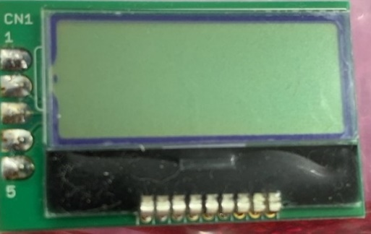
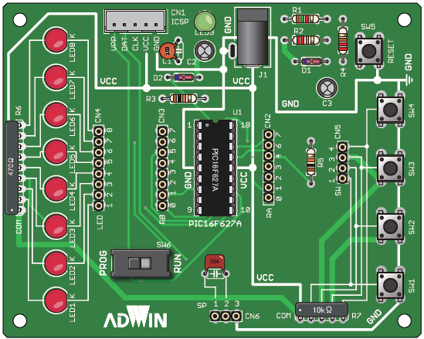
PIC16F1827

 |  |  |  |  |  |  |  |  |  |  | 10kΩ抵抗
 |  |  |  |  |  |  |  |  |  | VCC
 |  |  |  |  |  |  |  |  |  | GND

 | ブロック図
出力

スピーカー
LCD

 |  |  |  | PWM |  | SDA |  | SCL
PIC16F1827

 |  |  | RA0 |  | RA1 |  | RA2 |  | RA3
入力

SW1
SW2
SW3
SW4

